المؤشرات الكلية

سوق العراق للاوراق المالية
جلسة الثلاثاء 2026/2/17 |  |  |  | تقرير أسعار الأسهم المتداولة لسوق العراق للأوراق المالية
الجلسة (31)
الاسهم المتداولة المدرجة و OTC |  |  | 631,814,921 |  |  | قيمة الأسهم المتداولة المدرجة و OTC |  | 682,338,220 |  |  | صفقات الشركات المدرجة وOTC | 649
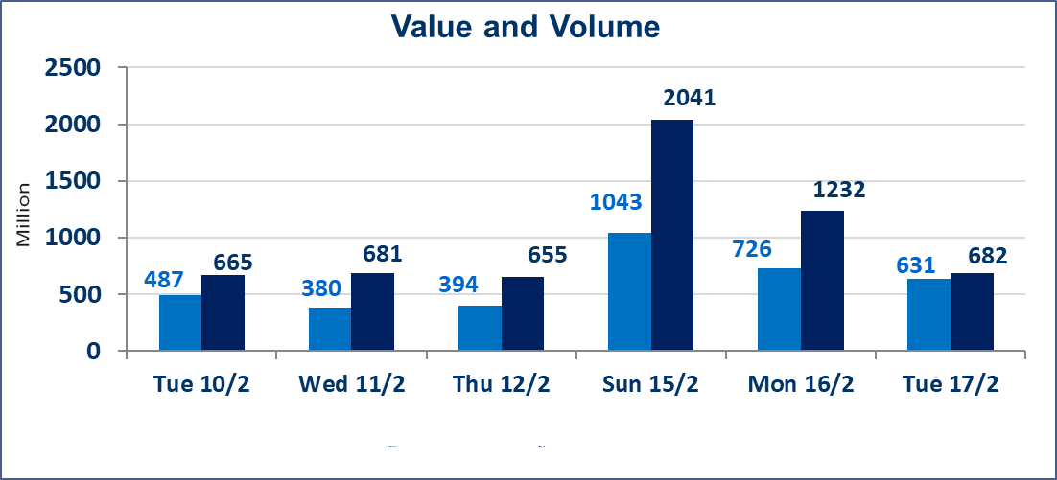
المؤشر60 ISX اليوم | 951.06 |  | نقطة |  |  | المؤشر15 ISX اليوم | 1228.81 | نقطة
المؤشر 60 ISX السابق | 947.78 |  | نقطة |  |  | المؤشر 15 ISX السابق | 1229.17 | نقطة
نسبة التغير | 0.35 |  | % |  |  | نسبة التغير | -0.03 | %
عدد النقاط | 3.28 |  | نقطة |  |  | عدد النقاط | -0.36 | نقطة

الشركات المدرجة | 104 | OTC | 14 | 118 |  | الشركات غير المتداولة المدرجة | 42 | OTC | 12 | 54
الشركات المتداولة | 52 | OTC | 2 | 54 |  | الشركات المرتفعة |  |  | 12
شركات الهيئة العامة |  |  |  | 0 |  | الشركات المنخفضة |  |  | 16
الموقوفة بقرار من هيأة الأوراق المالية |  |  |  | 10
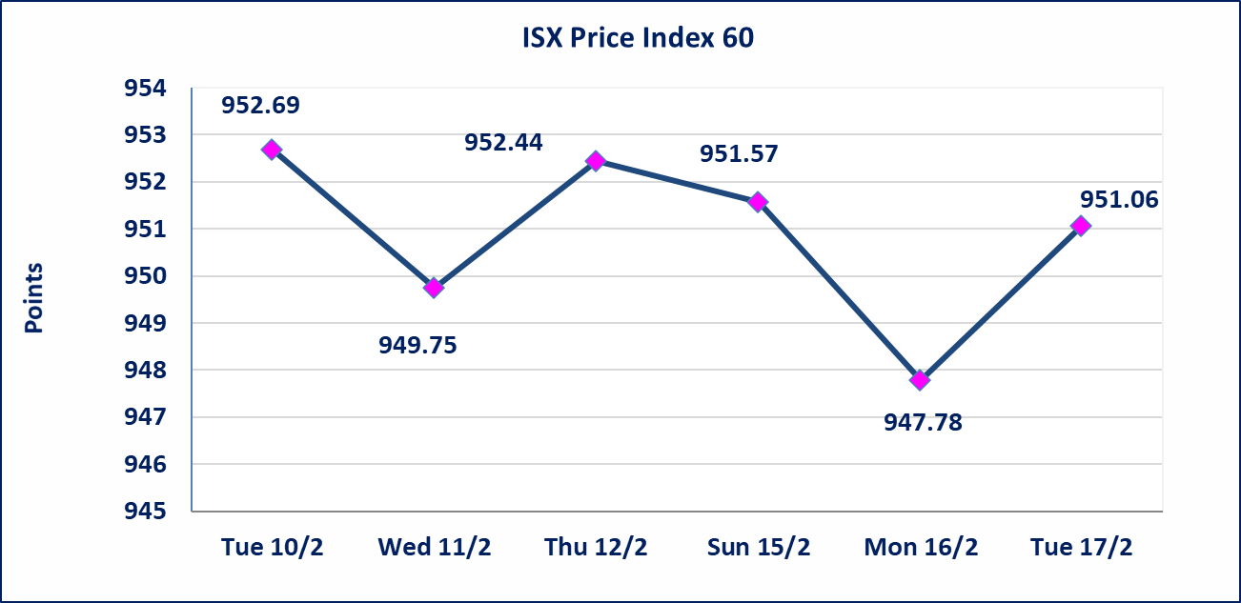
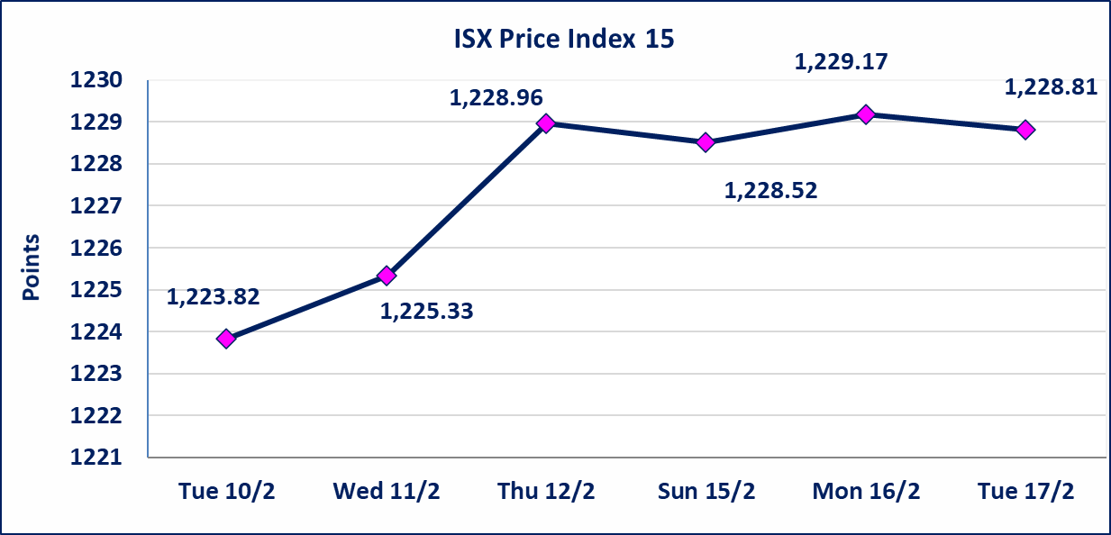

إستبعاد سعر | إستبعاد سعر إغلاق آخر عقد في جلسة اليوم على أسهم شركة العراقية لتصنيع وتسويق التمور البالغ (2.700) دينار ليكون (2.750) دينار سعر الاغلاق الحالي.
الحد الأعلى والادنى للتغير في السعر | نسبة التغير في المنصة النظامية (15%)، نسبة التغير في المنصة الثانية (20%)، نسبة التغير في المنصة الثالثة (5%) إرتفاعاً وإنخفاضاً من سعر الاغلاق السابق.
Web site : www.isx-iq.net E-mail : info-isx@isx-iq.net |  |  |  |  | 07834000034 - 07711211522 : ص . ب :3607 العلوية الهاتف |  |  |  |  |  | بغداد /الكرادة/ قرب المسرح الوطني /مجاور مصرف الخليج التجاري

نسبة التغير
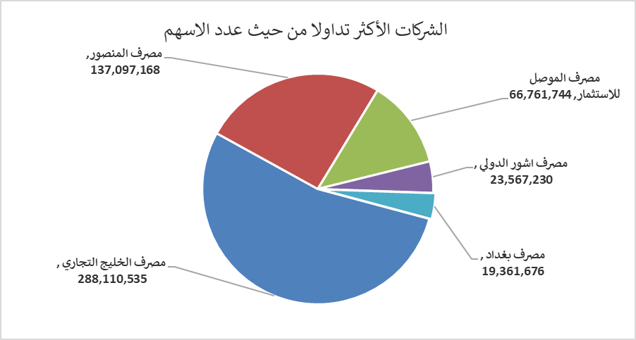
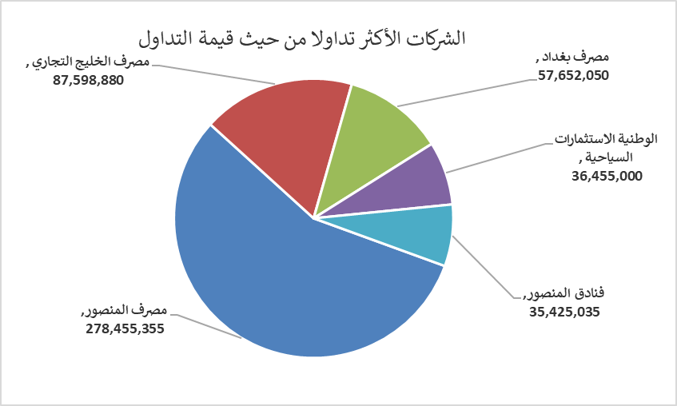
الشركات الأكثر ارتفاعاً وانخفاضاً

نسبة التغير لاسعار الاغلاق الاكثر ارتفاعاً |  |  |  | نسبة التغير لاسعار الاغلاق الاكثر انخفاضاً
اسم الشركة | اغلاق | التغير(%) | الاسهم المتداولة | اسم الشركة | اغلاق | التغير (%) | الاسهم المتداولة
مصرف الموصل للاستثمار | 0.130 | 8.33 | 66,761,744 | مصرف كوردستان الدولي الاسلامي | 1.490 | -3.87 | 140,197
الامين للتأمين | 0.920 | 8.24 | 685,023 | مصرف اشور الدولي | 0.250 | -3.85 | 23,567,230
الاهلية للتامين | 0.850 | 3.66 | 11,292 | مصرف الائتمان العراقي | 0.620 | -3.12 | 4,004,907
مصرف الخليج التجاري | 0.310 | 3.33 | 288,110,535 | المواد الانشائية الحديثة | 1.740 | -2.79 | 61,296
المنصور للصناعات الدوائية | 2.100 | 2.94 | 627,729 | الموصل لمدن الالعاب | 7.000 | -2.78 | 560,000

الشركات الاكثر نشاطا حسب الاسهم المتداولة (حجم التداول) |  |  |  | الشركات الاكثر نشاطا حسب القيمة المتداولة
اسم الشركة | اغلاق | التغير(%) | الاسهم المتداولة | اسم الشركة | اغلاق | التغير (%) | القيمة المتداولة
مصرف الخليج التجاري | 0.310 | 3.33 | 288,110,535 | مصرف المنصور | 2.050 | 0.99 | 278,455,355
مصرف المنصور | 2.050 | 0.99 | 137,097,168 | مصرف الخليج التجاري | 0.310 | 3.33 | 87,598,880
مصرف الموصل للاستثمار | 0.130 | 8.33 | 66,761,744 | مصرف بغداد | 2.980 | 0.34 | 57,652,050
مصرف اشور الدولي | 0.250 | -3.85 | 23,567,230 | الوطنية الاستثمارات السياحية | 9.050 | -2.69 | 36,455,000
مصرف بغداد | 2.980 | 0.34 | 19,361,676 | فنادق المنصور | 45.000 | 2.27 | 35,425,035

